Perfiles
 |  | TOTAL 1
TOTAL 2 |  | 3 | 5 | 7 | 9 | 11 | 13 | 15 | 17 | 19 | 21 | 23 | 25 | 27 | 29 | 31
 | 0
DEFENSIVO
 | 2
 | 4
ALTAMENTE
CONSERVADOR
 | 6
 | 8
 | 10
 | 12
CONSERVADOR
 | 14
MODERADO
 | 16
 | 18
 | 20
 | 22
 | 24
AGRESIVO
 | 26
 | 28
 | 30
 | 32

* El perfil se obtiene de la intersección del total 1 y el total 2

Estrategia
PERFILES

DEFENSIVO
ALTAMENTE CONSERVADOR

CONSERVADOR
MODERADO

AGRESIVO

Gráficos
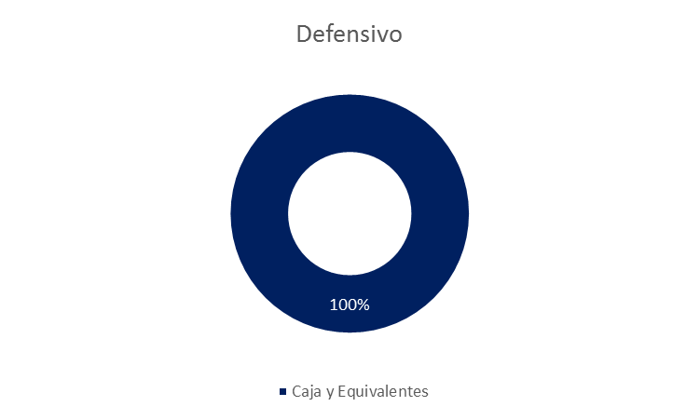
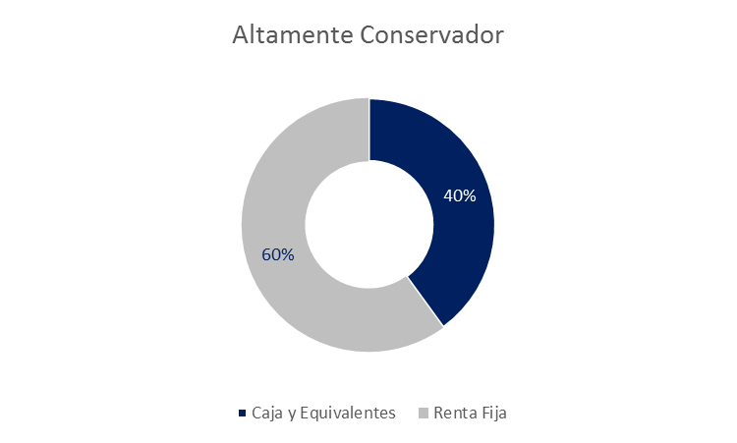

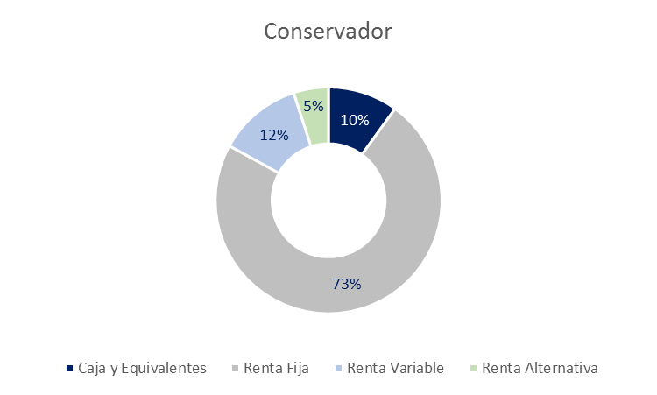
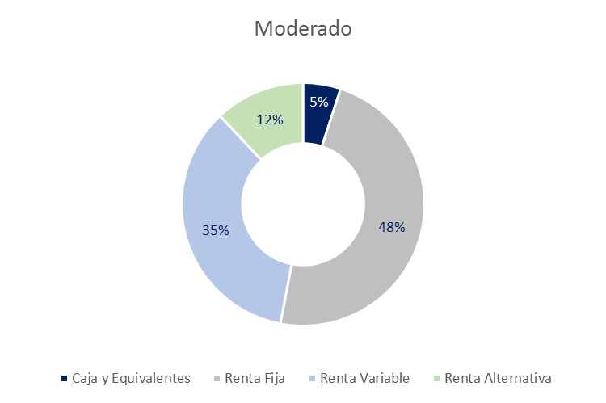

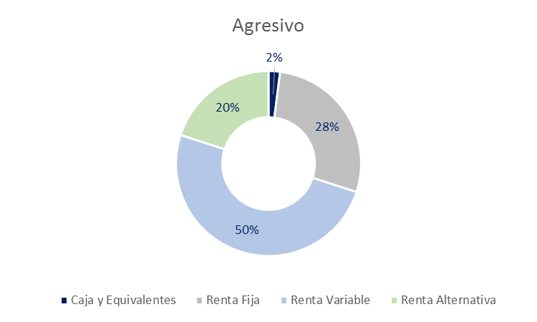

Moderado
MODERADO

Retorno promedio anual esperado1: | 5.0%
Mejor año2: | 36.0%
Peor año2: | -27.5%

Para inversionistas de largo plazo que buscan crecimiento moderado en su inversión a un nivel medio - alto de riesgo, y que no requieren ingresos corrientes

1/ Sobre la base de rentabilidades de largo plazo esperadas para las categorías de activo que componen los portafolios de cada perfil
2/ Sobre la base de un back test aplicado a los perfiles para los últimos 10 años

 | Moderado
Caja y Equivalentes | 0.05
Renta Fija | 0.48
Renta Variable | 0.35
Renta Alternativa | 0.12

